Scene_01_Mission
Scene_01_Mission

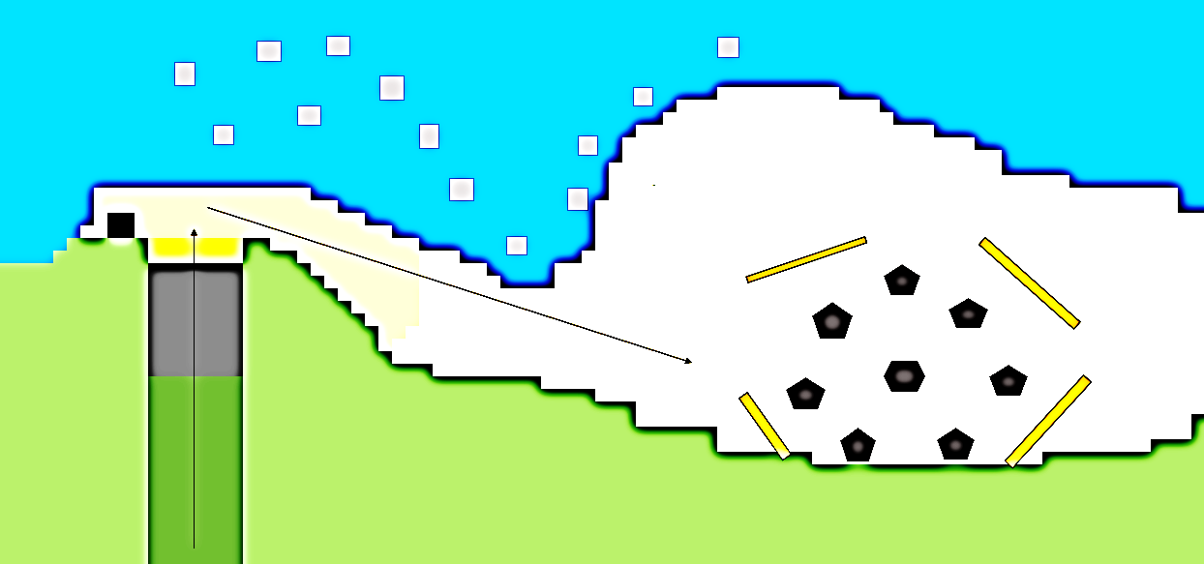

야생동물 출현

지휘관 천막
막사 폭발

파랑새

START

Scene_02_Mission
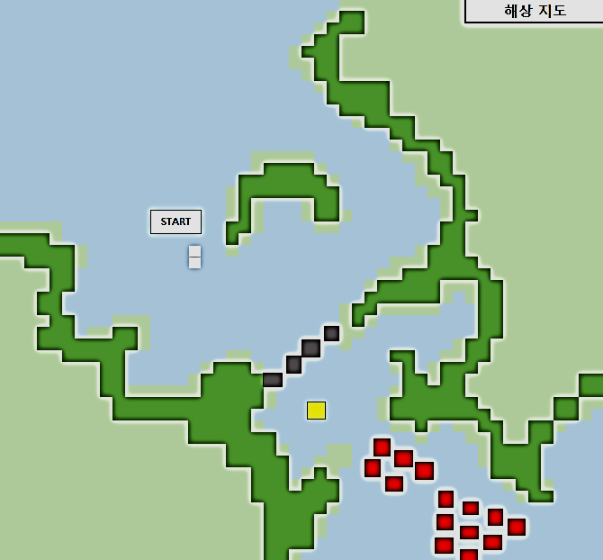
Scene_02_Mission

